메인
비회원
 |  |  |  | 회원 가입 | 페이스 북 |  | 휘장 설정
 |  |  |  | 04 | 04-01 |  | 08
 |  |  |  | 스토리 오프닝 |  |  | 상점 (카드)
자동로그인이 아닐때
 |  |  |  | 05 |  |  | 09
 |  |  | 로그인 | 휘장 선택 |  |  | 상점 (보석)
회원
게임 접속 | 로고 | 로딩 | 03 | 06 |  |  | 10
 | 01 | 02 |  | 메인 |  |  | 상점 (골드)
자동로그인 일때
 |  |  |  | 07 |  |  | 11
 |  |  |  |  |  |  | 카드 구성
 |  |  |  |  |  |  | 12 |  | `
 |  |  |  |  |  |  | 카드 강화
 |  |  |  |  |  |  | 13
순위변경일때
 |  |  |  |  |  |  | 메시지 확인
 |  |  |  |  |  |  | 14
 |  |  |  |  |  |  | 환경 설정 |  |  |  |  |  | 순위 변동
 |  |  |  |  |  |  | 15 |  |  |  |  |  | 22
레벨변경일때
 |  |  |  |  |  | 게임 시작 | 입장 선택 | 대기실 |  | 로딩 | 게임 | 등수 | 레벨 변동
 |  |  |  |  |  | 16 | 17 | 18 |  | 19 | 20 | 21 | 23
순위 등수변화 업을때

게임
비회원
 |  |  |  | 회원 가입 |  | 휘장 설정
 |  |  |  | 04 |  | 08
 |  |  |  | 스토리 오프닝 |  | 상점 (카드)
자동로그인이 아닐때
 |  |  |  | 05 |  | 09
 |  |  | 로그인 | 휘장 선택 |  | 상점 (보석)
회원
게임 접속 | 로고 | 로딩 | 03 | 06 |  | 10
 | 01 | 02 |  | 메인 |  | 상점 (골드)
자동로그인 일때
 |  |  |  | 07 |  | 11
 |  |  |  |  |  | 카드 구성
 |  |  |  |  |  | 12 |  | `
 |  |  |  |  |  | 카드 강화
 |  |  |  |  |  | 13
순위변경일때
 |  |  |  |  |  | 메시지 확인
 |  |  |  |  |  | 14
 |  |  |  |  |  | 환경 설정 |  |  |  |  |  | 순위 변동
 |  |  |  |  |  | 15 |  |  |  |  |  | 22
레벨변경일때
 |  |  |  |  | 게임 시작 | 입장 선택 | 대기실 |  | 로딩 | 게임 | 등수 | 레벨 변동
 |  |  |  |  | 16 | 17 | 18 |  | 19 | 20 | 21 | 23
순위 등수변화 업을때

01

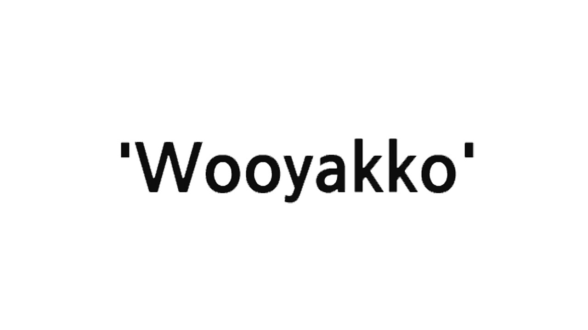

 |  | 로고 1안 |  |  | 로고 2안

NO | 기능명세 |  | NO | 기술명세
01 | 로고 화면을 3초 보여준다 |  | 01
 | 화면전환 효과가 나타난다.

02 | Sound를 재생한다(3초) |  | 02

03 | 02번씬으로 연결한다 |  | 02

10
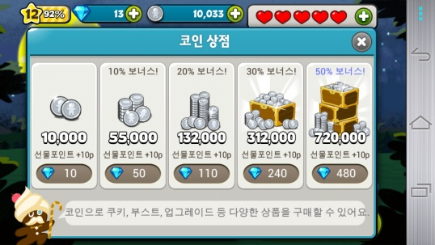

NO | 기능명세 | NO | 기술명세
01 | 화면을 보여준다 | 01
 | 구매품목, 금액을 보여준다

02 | 품목을 클릭을 한다 | 02

03 | '구매 하시겠습니까?'라는 확인 메시지를 표시한다 | 03
 | 'YES'를 클릭하면결재 팝업을 띄운다
 | 'NO'를 클릭하면 첫화면으로 돌아간다

13
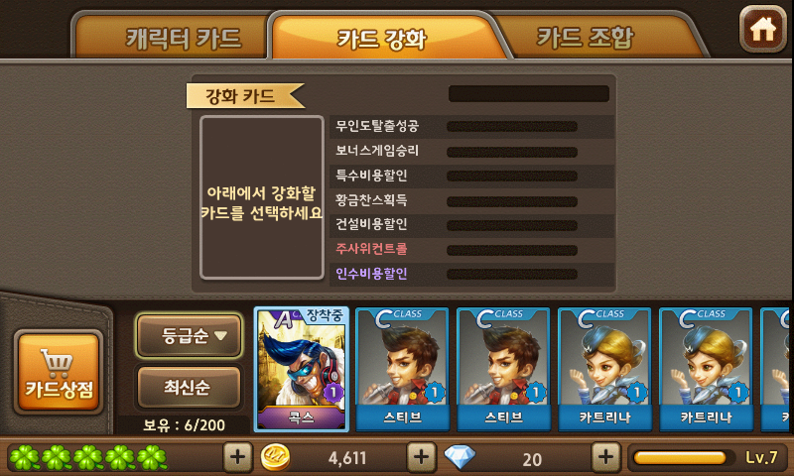
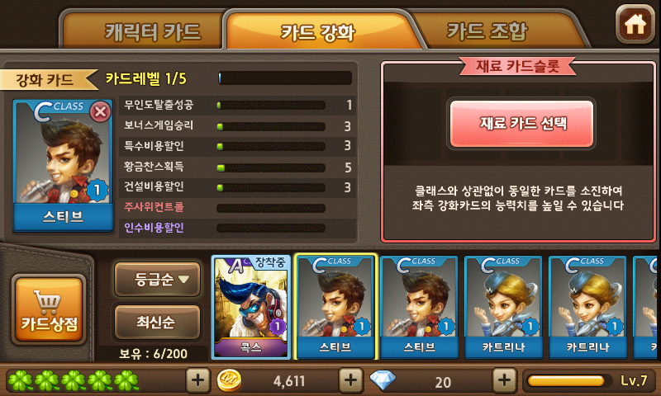

NO | 기능명세 | NO | 기술명세
01 | 카드 강화 Scene에 접속한다. | 01
 | …강화할 카드를 선택한다.
 | …선택한 카드 정보를 화면에 표시한다.
 | …[재료 카드 선택] 버튼을 활성화 한다.

02 | [재료 카드 선택] 버튼을 클릭한다. | 02
 | …재료 선택 팝업을 띄운다.

03 | [강화하기] 버튼을 클릭한다.
 | …재료 카드 미선택 일때, 카드 선택 에러 메시지 띄운다.
04 | …재료 카드 선택 일 때, 카드 강화를 시도한다.

